画面遷移図
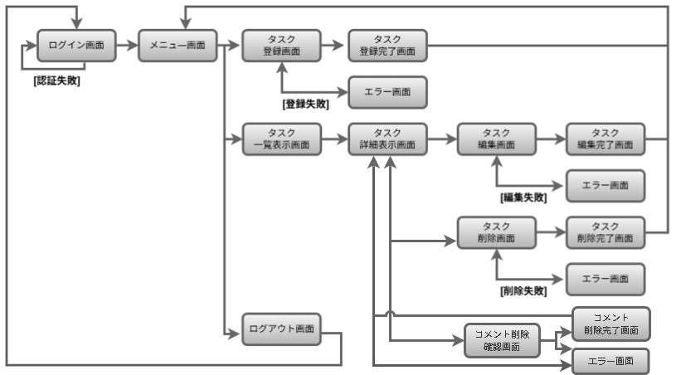
画面遷移図 | システム名 | グループ名 | 作成日 | 担当 | 承認印
 | taskUN | 56期 | 2025-06-02 | 山形

詳細クラス図
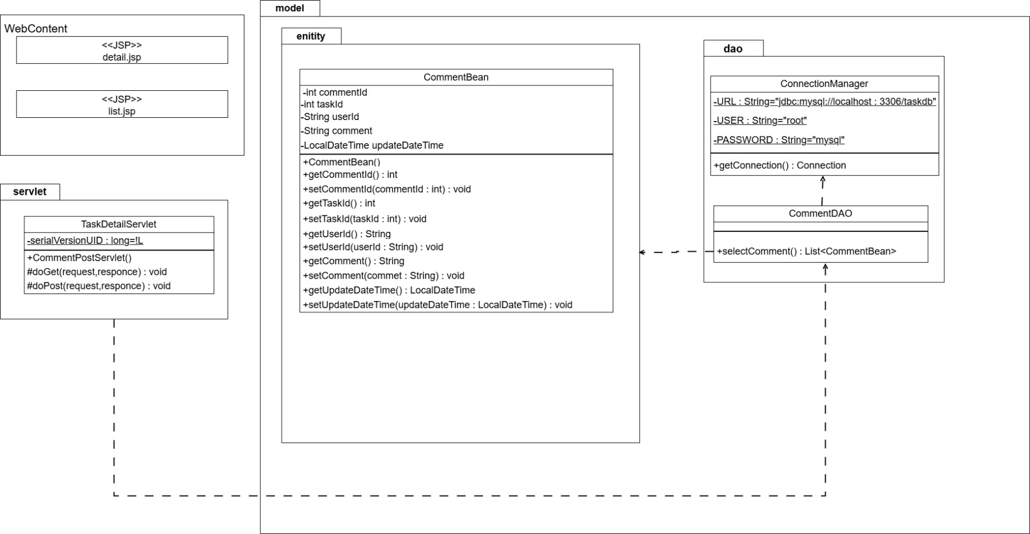
詳細クラス図 | システム名 | グループ名 | 作成日 | 担当 | 承認印
 | taskUN | 56期 | 2025-06-02 | 山形

画面設計書
画面設計書 | システム名 |  | グループ名 |  | 作成日 | 担当 | 承認印
 | taskUN |  | 56期 |  | 2025-06-02 | 山形

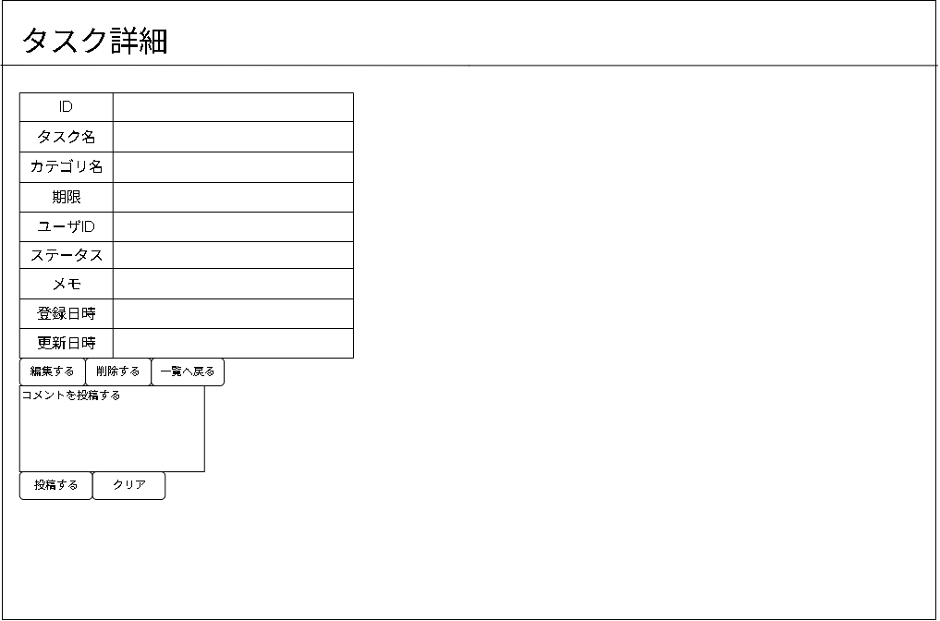
画面名称 | タスク詳細画面
画面レイアウト

③
②
①

フォーム定義
action | 備考に記載 |  |  |  |  | method | POST
識別ID | ラベル | type | name | value | 備考
1 | 編集ボタン | submit |  | 編集する | form action=""
2 | 削除ボタン | submit |  | 削除する | form action=""
3 | 一覧表示ボタン | submit |  | 一覧へ戻る | form action=""

エビデンス
テストエビデンス |  | システム名 |  | グループ名 | 作成日 | 担当 | 承認印
 | taskUN |  | 56 |  | 2025-06-20 | 山本（あ）

機能名称 | タスク詳細表示

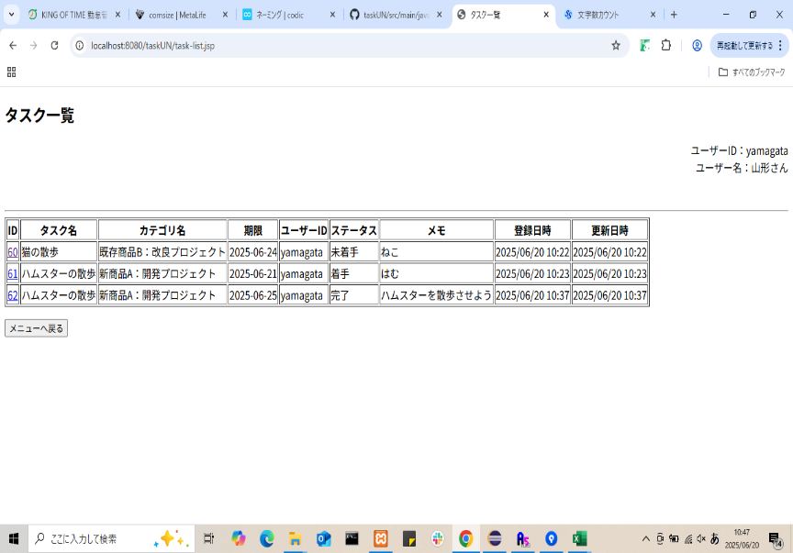
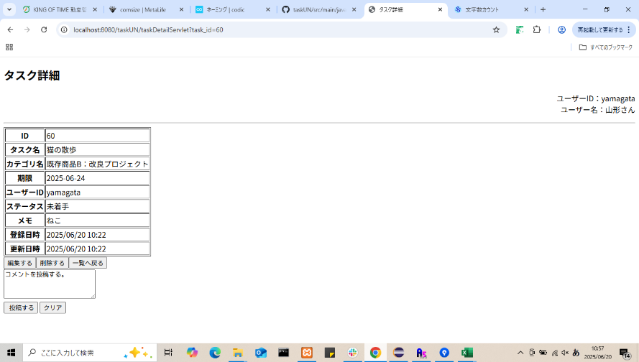
項番 | エビデンス
1

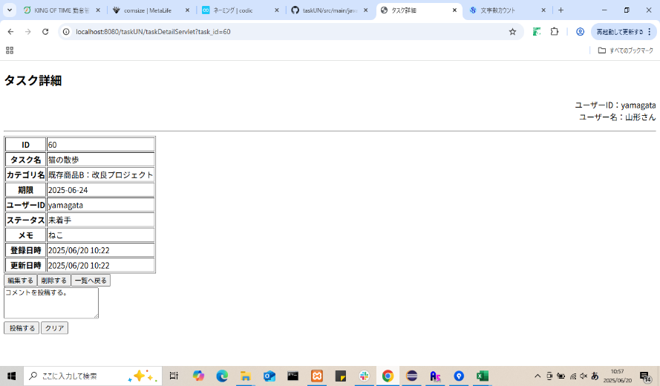
2

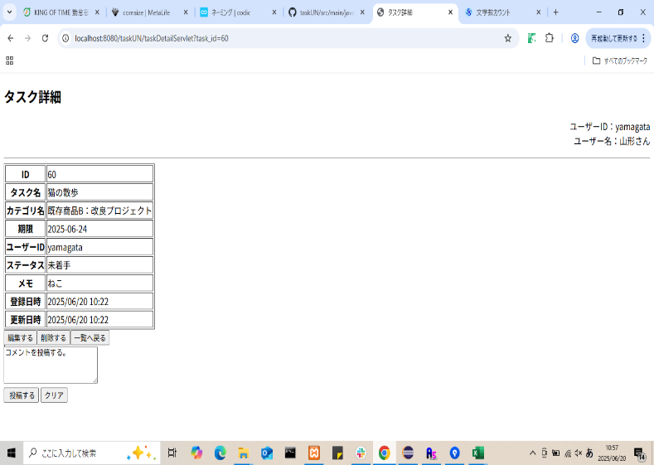
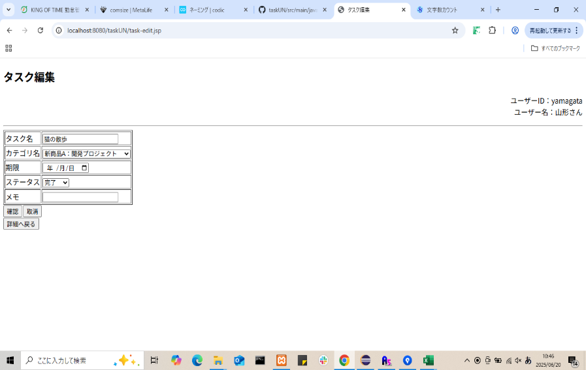
3

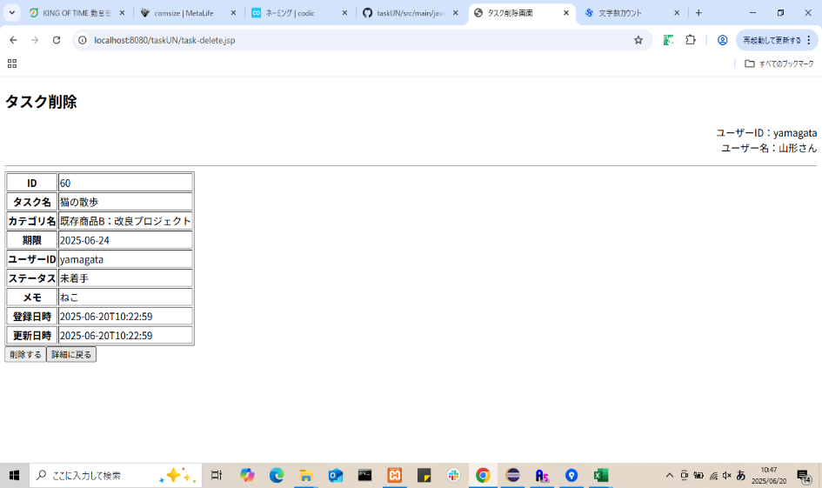
4

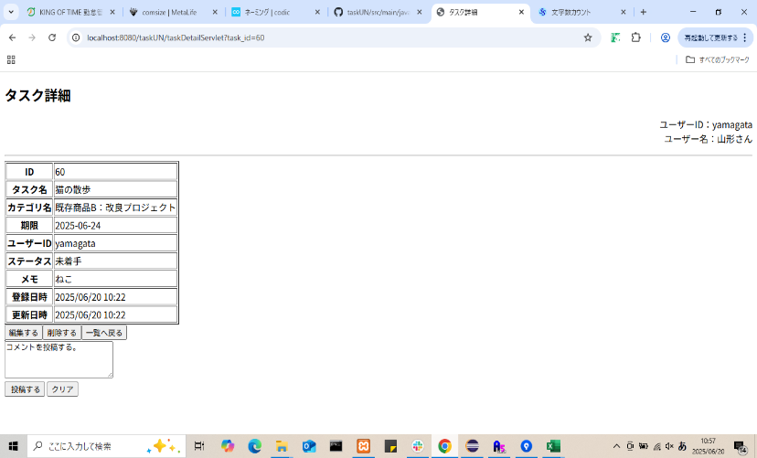
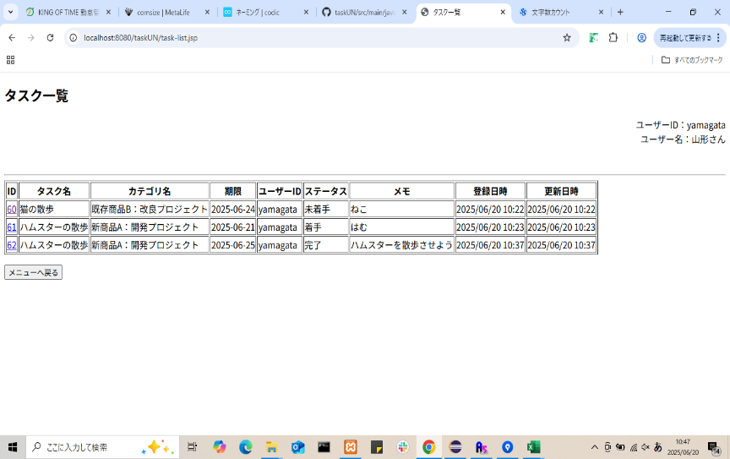
5

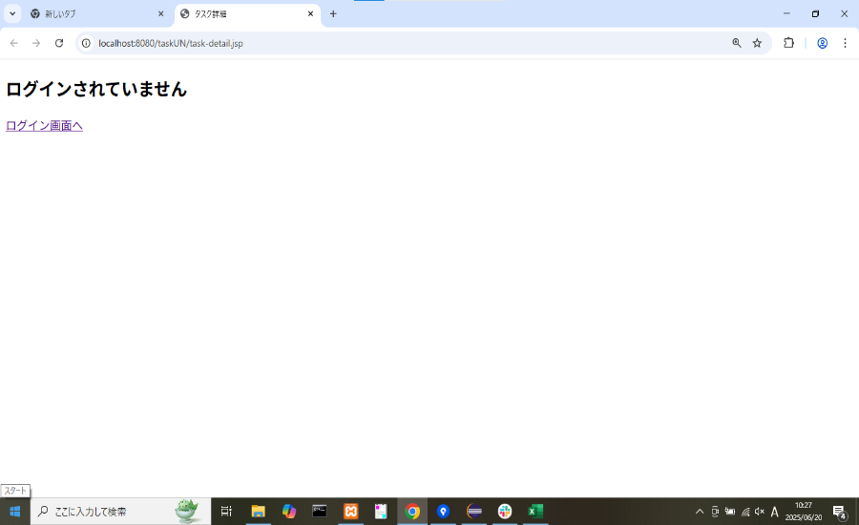
6

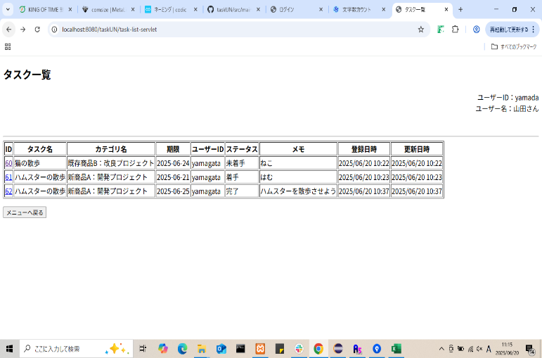
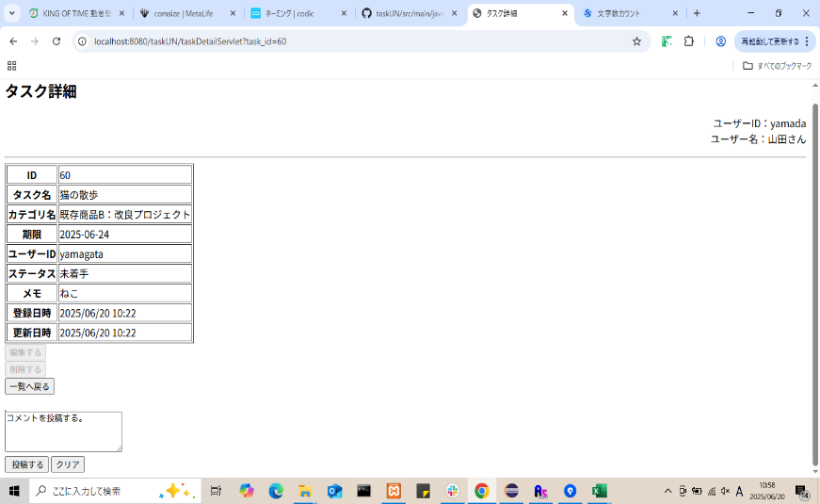
7

8

カバレッジレポート
 | カバレッジレポート |  | 実施日 | 2025-06-19

（１）概要
対象クラス |  | CommentDAO.Java
カバレッジ率 |  | 100%

（２）報告事項
調査結果

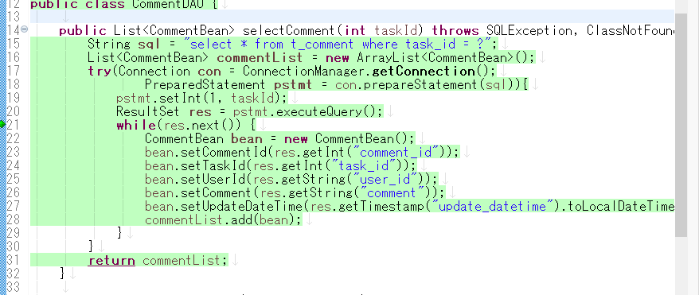

分析・考察
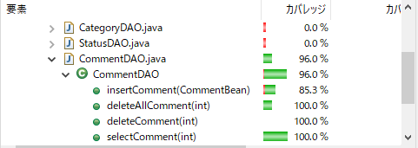

備 考

